Меню 1-4 класс
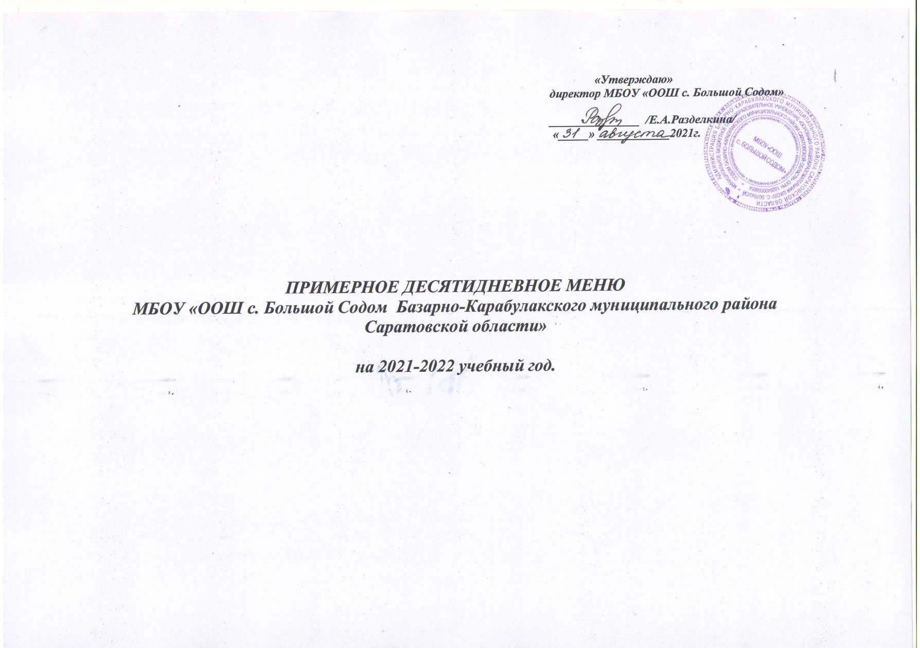

 | 1-ая неделя Понедельник 1 день
 | ЗАВТРАК
 | № Рецепта | Наименование блюд | Выход, гр. или мл. | Химический состав, г |  |  | Ккал | Минеральные вещества |  |  |  | Витамины
 |  |  |  | белки | жиры | углеводы |  | Cа | Mg | P | Fe | A | B | PP | C
 | 416 | Каша манная молочная | 1\200 | 6.6 | 7.2 | 41.5 | 207.8 | 1.42 | 6.8 | 121 | 4.5 | 0 | 0.02 | 0 | 1.2
 | 274 | Какао | 1\200 |  | 0.1 |  | 159.1 | 7 | 8 | 20 | 0.15 | 0.04 | 0.01 | 0.06 | 6.8
 |  | Хлеб | 2\40 | 1.8 | 0 | 13 | 65 | 6.4 | 16.5 | 43.5 | 0.5 | 0 | 0.05 | 0.4 | 0
 |  |  |  | 8.4 | 7.3 | 54.5 | 431.9 | 14.82 | 31.3 | 184.5 | 5.15 | 0.04 | 0.08 | 0.46 | 8
 | ОБЕД
 | № Рецепта | Наименование блюд | Выход, гр. или мл. | Химический состав, г |  |  | Ккал | Минеральные вещества |  |  |  | Витамины
 |  |  |  | белки | жиры | углеводы |  | Cа | Mg | P | Fe | A | B | PP | C
 | 3 | Салат из свеклы с конс.горошком | 1\100 | 1.67 | 7.1 | 7.09 | 99.51 | 30.01 | 19.26 | 42.01 | 1.13 | 0 | 0.02 | 0.03 | 9.4
 | 44 | Суп картофельный с рыбой консервированной | 1\250\30 | 8.5 | 3.3 | 13.3 | 107.5 | 22.87 | 32.24 | 113.24 | 1.1 | 0.02 | 0.014 | 1.82 | 19.44
 | 277 | Гуляш из отварной говядины | 1\100 | 1.28 | 8.24 | 2.6 | 186 | 1,94 | 0 | 0 | 0,76 | 0 | 0,04 | 0 | 0,40
 | 208 | Вермишель отванрная | 1\180 | 6.42 | 0.78 | 41.04 | 155 | 5.7 | 21 | 153 | 0.8 | 0 | 0.06 | 1.3 | 0.015
 | 268 | Чай с лимоном | 1\200 |  |  | 14.97 | 56.8 | 8.84 | 4.86 | 5.94 | 1.21 | 0 | 0.01 | 0.01 | 8.91
 | 201 | Батон нарезной с сыром | 1\40\10 | 4.57 | 8.4 | 16 | 108 | 6.4 | 16.5 | 43.5 | 0.5 | 0 | 0.05 | 0.4 | 0
 |  | Хлеб | 2\40 | 1.8 | 0 | 13 | 65 | 6.4 | 16.5 | 43.5 | 0.5 | 0 | 0.05 | 0.4 | 0
 |  |  |  | 24.24 | 27.82 | 108 | 777.81 | 80.22 | 110.36 | 401.19 | 5.24 | 0.02 | 0.204 | 3.96 | 37.765
 | Сборник рецептур блюд и кулинарных изделий для предприятий общественного питания при общеобразовательных школах, 2004 г |  |  |  |  | Итого: | 1209.71

 | 1-ая неделя Вторник 2 день
 | ЗАВТРАК
 | № Рецепта | Наименование блюд | Выход, гр. или мл. | Химический состав, г |  |  | Ккал | Минеральные вещества |  |  |  | Витамины
 |  |  |  | белки | жиры | углеводы |  | Cа | Mg | P | Fe | A | B | PP | C
 | 173 | Каша рисовая молочная | 1\200 | 6.6 | 7.2 | 34.5 | 227.8 | 1.42 | 6.8 | 121 | 4.5 | 0 | 0.02 | 0 | 1.2
 | 272 | Кофейный напиток | 1\200 |  | 0.1 |  | 149.1 | 7 | 8 | 20 | 0.15 | 0.04 | 0.01 | 0.06 | 6.8
 |  | Хлеб | 1\40 | 1.8 | 0 | 13 | 35 | 6.4 | 16.5 | 43.5 | 0.5 | 0 | 0.05 | 0.4 | 0
 |  |  |  | 8.4 | 7.3 | 47.5 | 411.9 | 14.82 | 31.3 | 184.5 | 5.15 | 0.04 | 0.08 | 0.46 | 8
 | ОБЕД
 | № Рецепта | Наименование блюд | Выход, гр. или мл. | Химический состав, г |  |  | Ккал | Минеральные вещества |  |  |  | Витамины
 |  |  |  | белки | жиры | углеводы |  | Cа | Mg | P | Fe | A | B | PP | C
 | 83 | Салат из капусты витаминный | 1\100 | 1 | 2.51 | 4.49 | 46.26 | 16.76 | 11.14 | 25.18 | 0.79 | 0 | 0.03 | 0 | 5.88
 | 102 | Суп гороховый | 1\250 | 9.27 | 8.64 | 14.6 | 173.96 | 55.91 | 43.79 | 0 | 2.2 | 0 | 0 | 0 | 7
 | 291 | Плов с курицей | 1\230\80 | 15.28 | 10.24 | 41.6 | 275.3 | 38.3 | 18 | 78.6 | 0.9 | 0 | 0.05 | 1.6 | 9.1
 | 268 | Чай с лимоном | 1\200 |  |  | 14.97 | 56.8 | 8.84 | 4.86 | 5.94 | 1.21 | 0 | 0.01 | 0.01 | 8.91
 |  | Хлеб | 2\40 | 1.8 | 0 | 13 | 65 | 6.4 | 16.5 | 43.5 | 0.5 | 0 | 0.05 | 0.4 | 0
 | 201 | Батон нарезной с маслом | 1\40\10 | 0.1 | 7.2 | 14 | 106 | 6.4 | 16.5 | 43.5 | 0.5 | 0 | 0.05 | 0.4 | 0
 |  |  |  | 27.45 | 28.59 | 102.66 | 723.32 | 132.61 | 110.79 | 196.72 | 6.1 | 0 | 0.19 | 2.41 | 30.89
 | Сборник рецептур блюд и кулинарных изделий для предприятий общественного питания при общеобразовательных школах, 2004 г |  |  |  |  | Итого: | 1135.22

 | 1-ая неделя Среда 3 день
 | ЗАВТРАК
 | № Рецепта | Наименование блюд | Выход, гр. или мл. | Химический состав, г |  |  | Ккал | Минеральные вещества |  |  |  | Витамины
 |  |  |  | белки | жиры | углеводы |  | Cа | Mg | P | Fe | A | B | PP | C
 | 75 | Суп молочный | 1\250 | 6.6 | 7.2 | 31.5 | 197 | 1.42 | 6.8 | 121 | 4.5 | 0 | 0.02 | 0 | 1.2
 | 272 | Кофейный напиток | 1\200 |  | 0.1 |  | 149.1 | 7 | 8 | 20 | 0.15 | 0.04 | 0.01 | 0.06 | 6.8
 | 201 | Батон нарезной с маслом | 1\40\10 | 0.1 | 7.2 |  | 106 | 6.4 | 16.5 | 43.5 | 0.5 | 0 | 0.05 | 0.4 | 0
 |  |  |  | 6.7 | 14.5 | 31.5 | 452.1 | 14.82 | 31.3 | 184.5 | 5.15 | 0.04 | 0.08 | 0.46 | 8
 | ОБЕД
 | № Рецепта | Наименование блюд | Выход, гр. или мл. | Химический состав, г |  |  | Ккал | Минеральные вещества |  |  |  | Витамины
 |  |  |  | белки | жиры | углеводы |  | Cа | Mg | P | Fe | A | B | PP | C
 | 3 | Салат из свеклы с конс.горошком | 1\100 | 1.67 | 7.1 | 7.09 | 99.51 | 30.01 | 19.26 | 42.01 | 1.13 | 0 | 0.02 | 0.03 | 9.4
 | 96 | Рассольник ленинградский на мясо-костном бульоне | 1\230\25 | 3.3 | 6.8 | 22.6 | 123.4 | 23.5 | 12.3 | 0 | 1.3 | 0 | 0.01 | 0 | 8.3
 | 302 | Каша гречневая рассыпчатая со сливочным маслом | 1\180 | 6.6 | 8.24 | 41.3 | 207.8 | 1.42 | 6.8 | 121 | 4.5 | 0 | 0.02 | 0 | 1.2
 | 263 | рыба обжаренная в томате | 1\100 | 8.32 | 11 | 16.85 | 159 | 12.2 | 16 | 127.2 | 1.44 | 0 | 0.03 | 0 | 0
 | 349 | Компот из сухофруктов | 1\200 | 0.6 |  | 9.98 | 108 | 7 | 8 | 20 | 0.15 | 0.04 | 0.01 | 0.06 | 6.8
 |  | Хлеб | 2\40 | 1.8 | 0 | 13 | 65 | 6.4 | 16.5 | 43.5 | 0.5 | 0 | 0.05 | 0.4 | 0
 |  |  |  | 22.29 | 33.14 | 110.82 | 762.71 | 80.53 | 78.86 | 353.71 | 9.02 | 0.04 | 0.14 | 0.49 | 25.7
 | Сборник рецептур блюд и кулинарных изделий для предприятий общественного питания при общеобразовательных школах, 2004 г |  |  |  |  | Итого: | 1214.81

 | 1-ая неделя Четверг 4 день
 | ЗАВТРАК
 | № Рецепта | Наименование блюд | Выход, гр. или мл. | Химический состав, г |  |  | Ккал | Минеральные вещества |  |  |  | Витамины
 |  |  |  | белки | жиры | углеводы |  | Cа | Mg | P | Fe | A | B | PP | C
 | 75 | Каша "Дружба" | 1\200 | 6.6 | 3.3 | 24.3 | 217 | 1.42 | 6.8 | 121 | 4.5 | 0 | 0.02 | 0 | 1.2
 | 274 | Какао | 1\200 |  | 0.1 |  | 159.1 | 7 | 8 | 20 | 0.15 | 0.04 | 0.01 | 0.06 | 6.8
 |  | Хлеб | 1\40 | 1.8 | 0 | 13 | 35 | 6.4 | 16.5 | 43.5 | 0.5 | 0 | 0.05 | 0.4 | 0
 |  |  |  | 8.4 | 3.4 | 37.3 | 411.1 | 14.82 | 31.3 | 184.5 | 5.15 | 0.04 | 0.08 | 0.46 | 8
 | ОБЕД
 | № Рецепта | Наименование блюд | Выход, гр. или мл. | Химический состав, г |  |  | Ккал | Минеральные вещества |  |  |  | Витамины
 |  |  |  | белки | жиры | углеводы |  | Cа | Mg | P | Fe | A | B | PP | C
 | 72 | Салат из свеклы и яблок | 1\100 | 1 | 1.51 | 4.49 | 36.8 | 13.11 | 7.78 | 24.01 | 0.34 | 3.85 | 12.3 | 0.14 | 12.2
 | 103 | Суп картофельный с макаронными изделиями | 1\250 | 1.9 | 3.3 | 13.3 | 118 | 11.06 | 6.78 | 24.56 | 0.41 | 0.02 | 0.03 | 0.02 | 1.51
 | 268 | Котлета мясная (из мяса говядины) | 1\100 | 18.25 | 14.1 | 12.5 | 196 | 14.3 | 5.3 | 17.1 | 0.1 | 0.04 | 0.03 | 1.6 | 3.2
 | 199 | Гороховое пюре | 1\180 | 4.2 | 4.8 | 34.87 | 144 | 40.95 | 24.59 | 60.06 | 0.98 | 0.03 | 0.15 | 0 | 0
 | 268 | Чай с лимоном | 1\200 |  |  |  | 86.8 | 8.84 | 4.86 | 5.94 | 1.21 | 0 | 0.01 | 0.01 | 8.91
 |  | Хлеб | 2\40 | 1.8 | 0 | 13 | 65 | 6.4 | 16.5 | 43.5 | 0.5 | 0 | 0.05 | 0.4 | 0
 | 201 | Батон нарезной с сыром | 1\40\10 | 2.57 | 2.4 |  | 86 | 6.4 | 16.5 | 43.5 | 0.5 | 0 | 0.05 | 0.4 | 0
 |  |  |  | 29.72 | 26.11 | 78.16 | 732.6 | 101.06 | 82.31 | 218.67 | 4.04 | 3.94 | 12.62 | 2.57 | 25.82
 | Сборник рецептур блюд и кулинарных изделий для предприятий общественного питания при общеобразовательных школах, 2004 г |  |  |  |  | Итого: | 1143.7

 | 1-ая неделя Пятница 5 день
 | ЗАВТРАК
 | № Рецепта | Наименование блюд | Выход, гр. или мл. | Химический состав, г |  |  | Ккал | Минеральные вещества |  |  |  | Витамины
 |  |  |  | белки | жиры | углеводы |  | Cа | Mg | P | Fe | A | B | PP | C
 | 75 | Каша манная | 1\200 | 4.2 | 3.3 | 14.6 | 203 | 1.42 | 6.8 | 121 | 4.5 | 0 | 0.02 | 0 | 1.2
 | 274 | Какао | 1\200 |  | 0.1 |  | 159.1 | 7 | 8 | 20 | 0.15 | 0.04 | 0.01 | 0.06 | 6.8
 | 201 | Батон нарезной с сыром | 1\40\10 | 2.57 | 2.4 |  | 86 | 6.4 | 16.5 | 43.5 | 0.5 | 0 | 0.05 | 0.4 | 0
 |  |  |  | 6.77 | 5.8 | 14.6 | 448.1 | 14.82 | 31.3 | 184.5 | 5.15 | 0.04 | 0.08 | 0.46 | 8
 | ОБЕД
 | № Рецепта | Наименование блюд | Выход, гр. или мл. | Химический состав, г |  |  | Ккал | Минеральные вещества |  |  |  | Витамины
 |  |  |  | белки | жиры | углеводы |  | Cа | Mg | P | Fe | A | B | PP | C
 | 63 | Салат из припущенной моркови | 1\100 | 1 | 1.51 | 4.49 | 26.8 | 48 | 16 | 31 | 1 | 0 | 0.06 | 0.05 | 49.8
 | 102 | Суп крестьянский на мясо-костном бульоне | 1\250 | 5.49 | 5.28 | 16.33 | 137.8 | 31.9 | 40.01 | 129.96 | 1.61 | 4.95 | 0.15 | 0.12 | 12.34
 | 290 | Куры тушеные | 1\100 | 24.6 | 8.24 | 2.6 | 189 | 25.01 | 220.27 | 24.74 | 1.89 | 0.12 | 0.94 | 0.16 | 0.44
 | 312 | Пюре картофельное | 1\180 | 2.34 | 16.71 | 3.79 | 313 | 113.59 | 11.1 | 73.32 | 0.25 | 0.18 | 4.02 | 0.08 | 1.01
 | 349 | Компот из сухофруктов | 1\200 | 0.6 |  | 9.98 | 88 | 7 | 8 | 20 | 0.15 | 0.04 | 0.01 | 0.06 | 6.8
 |  | Хлеб | 2\40 | 1.8 | 0 | 13 | 65 | 6.4 | 16.5 | 43.5 | 0.5 | 0 | 0.05 | 0.4 | 0
 | 201 | Батон нарезной с маслом | 1\40\10 | 0.1 | 7.2 |  | 106 | 6.4 | 16.5 | 43.5 | 0.5 | 0 | 0.05 | 0.4 | 0
 |  |  |  | 35.93 | 38.94 | 50.19 | 925.6
 | Сборник рецептур блюд и кулинарных изделий для предприятий общественного питания при общеобразовательных школах, 2004 г |  |  |  |  | Итого: | 1373.7

 | 2-ая неделя Понедельник 6 день
 | ЗАВТРАК
 | № Рецепта | Наименование блюд | Выход, гр. или мл. | Химический состав, г |  |  | Ккал | Минеральные вещества |  |  |  | Витамины
 |  |  |  | белки | жиры | углеводы |  | Cа | Mg | P | Fe | A | B | PP | C
 | 416 | Каша манная молочная | 1\200 | 6.6 | 7.2 | 41.5 | 207.8 | 1.42 | 6.8 | 121 | 4.5 | 0 | 0.02 | 0 | 1.2
 | 274 | Какао | 1\200 |  | 0.1 |  | 159.1 | 7 | 8 | 20 | 0.15 | 0.04 | 0.01 | 0.06 | 6.8
 |  | Хлеб | 2\40 | 1.8 | 0 | 13 | 65 | 6.4 | 16.5 | 43.5 | 0.5 | 0 | 0.05 | 0.4 | 0
 |  |  |  | 8.4 | 7.3 | 54.5 | 431.9 | 14.82 | 31.3 | 184.5 | 5.15 | 0.04 | 0.08 | 0.46 | 8
 | ОБЕД
 | № Рецепта | Наименование блюд | Выход, гр. или мл. | Химический состав, г |  |  | Ккал | Минеральные вещества |  |  |  | Витамины
 |  |  |  | белки | жиры | углеводы |  | Cа | Mg | P | Fe | A | B | PP | C
 | 3 | Салат из свеклы с конс.горошком | 1\100 | 1.67 | 7.1 | 7.09 | 99.51 | 30.01 | 19.26 | 42.01 | 1.13 | 0 | 0.02 | 0.03 | 9.4
 | 44 | Суп картофельный с рыбой консервированной | 1\250\30 | 8.5 | 3.3 | 13.3 | 107.5 | 22.87 | 32.24 | 113.24 | 1.1 | 0.02 | 0.014 | 1.82 | 19.44
...

